상품제안서
다즐 어반 친환경 오코텍스 프리미엄 보온보냉백(고급케이스 포함) | 상품코드: F33109

 |  |  |  |  |  |  | 02-412-0044 | www.easy1.co.kr
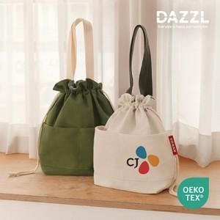

【상세/제작정보】 | 택배비: 50개입 6,000원 (vat별도) / 롯데택배

【인쇄/포장옵션】 | 풀칼라 / 포장지포장

【공급단가】 | 수량 | 50~ | 100~ | 500~ | 1,000~ | 2,000~
*VAT별도 | 단가 | 5,120원 | 5,040원 | 4,920원 | 4,790원 | 4,710원

【상품 URL】 | http://www.easy1.co.kr/src/goods_detail.php?gdno=33109

